FORMULÁRIO
Anotações

CADASTRO DE DOAÇÃO

ALUNO:

E-MAIL:

TELEFONE:
CADASTRAR
PESQUISAR

BASE DE DADOS
Anotações

ALUNO | E-MAIL | TELEFONE
daniel | gmail.com | 11977808675
Teste | teste@teste | 118787778
gwfgvwg | teste@teste | 11877474747
pedro | pedro@pedro.com | 1199494903

ANOTAÇÕES
ANOTAÇÕES

Registre aqui as anotações que considerar importante.

CRÉDITOS
CRÉDITOS

Esse arquivo faz parte do conteúdo didático utilizado na aula presencial de Excel Avançado da escola SENAI José Ephim Mindlin. Todas as informações textuais, fórmulas, imagens ou recursos gráficos expostos neste arquivo são de propriedade do SENAI e seus criadores, sendo proibida a cópia, divulgação ou compartilhamento sem prévio aviso.

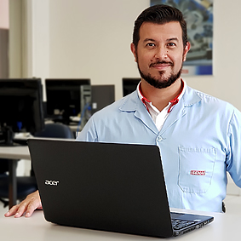
PROFESSOR VAGNER AUGUSTO LIMA

E-mail: | professor.vagneraugusto@gmail.com
Facebook: | www.facebook.com/designado
Twitter: | www.twitter.com/designado
Instagram: | www.instagram.com/designado

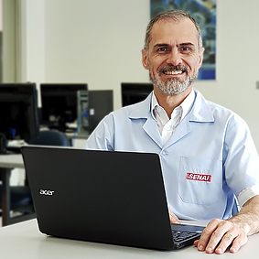

In memoriam
PROFESSOR ERNANI SERGIO MARQUES

